AUTOMATICO 10 a
SOLICITUD DE COMPRA PARA UNIDAD DE ABASTECIMINETO

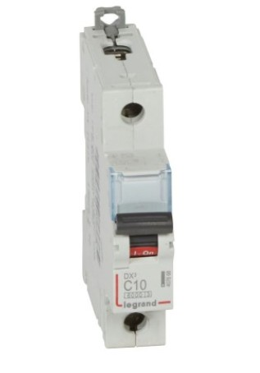
SERVICIO / UNIDAD REQUIRENTE | SSGG |  |  | FECHA | 2026-06-25
NOMBRE REFERENTE | MARIO LEON |  | FONO/ANEXO | 333761

SOLICITUD: |  | 15 AUTOMATICOS 1X10 CURVA C
(TIPO DE ARTICULO Y CANTIDAD)
ESPECIFICACIONES: (COLOR, MODELO, MATERIAL) |  | PODER DE CORTE:6000 / MEDIDA: 188X104X86 / CURVA:C Vida útil: 10 000 maniobras, Peso: 0.128 kg, Módulos: 1P Poder de corte: 6000 Voltaje: 230/400V~

MEDIDAS: |  | medidas: 18*90*75MM

(SI ES NECESARIO)
CODIGO ID O CONTACTO PROVEEDOR : |  | https://www.ferrelectrica.cl/product/automatico-1x10a-6ka-curva-c-230-400v-rx3-legrand?gad_source=1&gad_campaignid=17546935883&gbraid=0AAAAAovWIjt3KClerk-uDMhe4b6hj5SoU&gclid=Cj0KCQjws83OBhD4ARIsACblj19S3WCYRLDmgL6leve2KMTST2bB7IuAwvYsVjMJ8cVMP3wY0ZWnucoaAv5HEALw_wcB

(NOMBRE , RUT,CORREO, FONO CONTACTO O ID MERCADO PUBLICO)
MOTIVO: |  | sin stock
(EL PORQUE O LA CUASA DE ADQUIRIR EL BIEN O EL SERVICIO SOLICTADO )
MONTO REFERENCIAL DE LO SOLICITADO |  | $ 98,000.00

* ADJUNTAR INFORMACION COMPLEMENTARIA CUANDO SEA NECESARIO EJEMPLO: FOTOGRAFIA O DISEÑOS

DIFERENCIAL 2X40 (2)
SOLICITUD DE COMPRA PARA UNIDAD DE ABASTECIMINETO

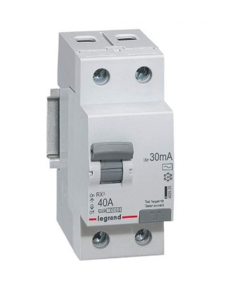
SERVICIO / UNIDAD REQUIRENTE | SSGG |  |  | FECHA | 2026-04-06
NOMBRE REFERENTE | MARIO LEON |  | FONO/ANEXO | 333761

SOLICITUD: |  | 4 Interruptor diferencial 2x40A 30mA
(TIPO DE ARTICULO Y CANTIDAD)
ESPECIFICACIONES: (COLOR, MODELO, MATERIAL) |  | PODER DE CIERRE NOMINAL:10000a / ancho de modulo: 17,5mm / dimension: 36x83x75 , Carcasa: Plástico, montaje en el carril DIN, TS-35, Peso: 0.182 kg, Corriente nominal: 40 A, Terminal depth: 14 mm . Terminal capacity: 60 mm²

MEDIDAS: |  | dimension: 36x83x75

(SI ES NECESARIO)
CODIGO ID O CONTACTO PROVEEDOR : |  | https://guzman.cl/diferenciales/22649-diferencial-rx3-2x40a-30ma-402025-legrand-100000010649.html?gad_source=1&gad_campaignid=23644582977&gbraid=0AAAAA_Wu40jhf2J5Q6j9zKWBQNO0a3GKn&gclid=Cj0KCQjws83OBhD4ARIsACblj18U0QAuCOqrgwW3OanI6WIvbIuu-cioIrcIKH8lTPNGiBWh0JVVnvcaAnjGEALw_wcB

(NOMBRE , RUT,CORREO, FONO CONTACTO O ID MERCADO PUBLICO)
MOTIVO: |  | sin stock
(EL PORQUE O LA CUASA DE ADQUIRIR EL BIEN O EL SERVICIO SOLICTADO )
MONTO REFERENCIAL DE LO SOLICITADO |  | $ 160,000.00

* ADJUNTAR INFORMACION COMPLEMENTARIA CUANDO SEA NECESARIO EJEMPLO: FOTOGRAFIA O DISEÑOS

DIFERENCIAL 2X25 (2)
SOLICITUD DE COMPRA PARA UNIDAD DE ABASTECIMINETO

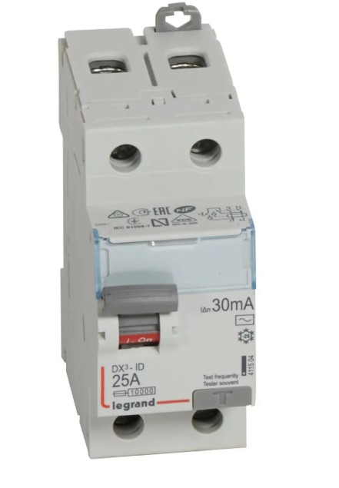
SERVICIO / UNIDAD REQUIRENTE | SSGG |  |  | FECHA | 2026-06-25
NOMBRE REFERENTE | MARIO LEON |  | FONO/ANEXO | 333761

SOLICITUD: |  | 10 Interruptor diferencial 2x25A 30ma
(TIPO DE ARTICULO Y CANTIDAD)
ESPECIFICACIONES: (COLOR, MODELO, MATERIAL) |  | medidas: 108x86x41mm / tecnologia: Ac / material: poliester/metal,Curva: AC Vida útil: 10 000 maniobras

MEDIDAS: |  | 108x86x41mm

(SI ES NECESARIO)
CODIGO ID O CONTACTO PROVEEDOR : |  | https://gobantes.cl/productos/323-interruptor-diferencial-2-x-25a-30ma-legrand.html?srsltid=AfmBOopB6PrqS79BVJNa7N6upd9mqXOA4bT36NMH-bq0YwgYAmmsGmcv

(NOMBRE , RUT,CORREO, FONO CONTACTO O ID MERCADO PUBLICO)
MOTIVO: |  | sin stock
(EL PORQUE O LA CUASA DE ADQUIRIR EL BIEN O EL SERVICIO SOLICTADO )
MONTO REFERENCIAL DE LO SOLICITADO |  | $ 220,000.00

* ADJUNTAR INFORMACION COMPLEMENTARIA CUANDO SEA NECESARIO EJEMPLO: FOTOGRAFIA O DISEÑOS

AUTOMATICO 16a
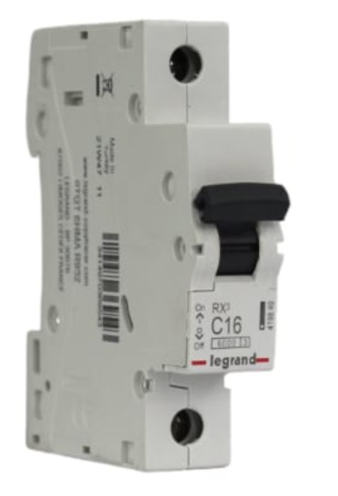
SOLICITUD DE COMPRA PARA UNIDAD DE ABASTECIMINETO

SERVICIO / UNIDAD REQUIRENTE | SSGG |  |  | FECHA | 2026-04-06
NOMBRE REFERENTE | MARIO LEON |  | FONO/ANEXO | 333761

SOLICITUD: |  | 15 AUTOMATICOS 1X16 CURVA C
(TIPO DE ARTICULO Y CANTIDAD)
ESPECIFICACIONES: (COLOR, MODELO, MATERIAL) |  | Tipo: Automático Amperes: 16A Módulos: 1P Poder de corte: 6000 Voltaje: 230/400V~ Curva: C Vida útil: 10 000 maniobras Temperatura: -25°C a / +70°C Uso: Ideal para casas y edificios residenciales. MEDIDAS: 18x90x75 mm Peso: 0.204 Kg

MEDIDAS: |  | medidas: 18x90x75mm

(SI ES NECESARIO)
CODIGO ID O CONTACTO PROVEEDOR : |  | https://www.ferrelectrica.cl/product/automatico-1x16a-6ka-curva-c-230-400v-rx3-legrand?gad_source=1&gad_campaignid=17546935883&gbraid=0AAAAAovWIjt3KClerk-uDMhe4b6hj5SoU&gclid=Cj0KCQjws83OBhD4ARIsACblj18V3aTy-gkERUqE2W3lILtoq-d2pAEzwOKqPlxJ2CzCrtcYVmJjdowaAh-WEALw_wcB

(NOMBRE , RUT,CORREO, FONO CONTACTO O ID MERCADO PUBLICO)
MOTIVO: |  | sin stock
(EL PORQUE O LA CUASA DE ADQUIRIR EL BIEN O EL SERVICIO SOLICTADO )
MONTO REFERENCIAL DE LO SOLICITADO |  | $ 120,000.00

* ADJUNTAR INFORMACION COMPLEMENTARIA CUANDO SEA NECESARIO EJEMPLO: FOTOGRAFIA O DISEÑOS

